Sheet1
名称 | 图片 | 货号 | 规格 | 材质 | 颜色 | 产品尺寸(cm) | 【独立包装】尺寸 (cm) | 净重（g) | 毛重（g） | 包装方式 | 装箱/打捆数 | 外箱/打捆尺寸 | 大货毛重 （kg） | 批发价 | 代发运费
36*27*22大号条纹收纳盒 | 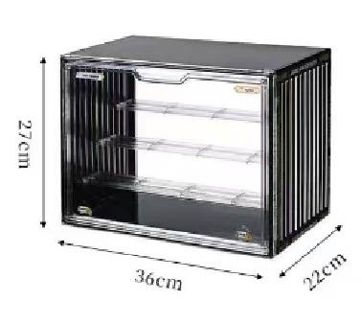 | 868B | 独立包装 | PET | 白色、黑色、透明 | 36*22*27 | 29.5*4*39 | 1140 | 1300 | 独立纸盒 | 1 | 29.5*4*39 | 1.3 | 20.5 | 4
27*22*18中号条纹手办盒 | 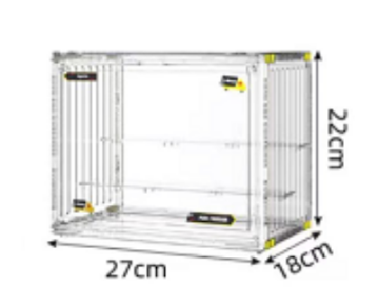 | 898B | 独立包装 | PET | 白色、黑色、透明 | 27*22*18 | 24.7*3.5*30 | 700 | 800 | 独立纸盒 | 1 | 24.7*3.5*30 | 0.8 | 14.5 | 3.5
蜂窝手办盒 | 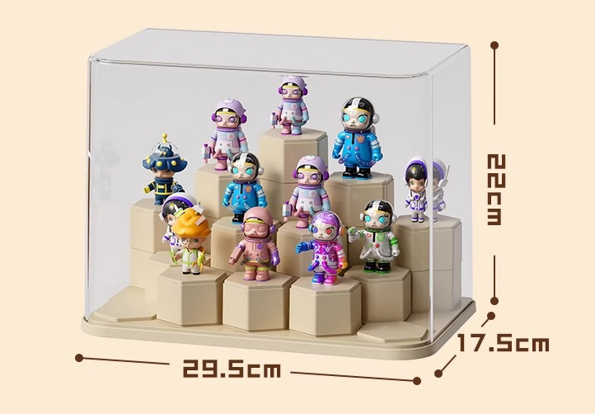 | 908 | 中号 | PET+PS | 奶油色+透明 | 29.5*17.5*22 | 30*18*23.5 | 845 | 1039 | 独立纸盒 | 1 | 30*18*23.5 | 1.039 | 22 | 4
蜂窝手办盒 | 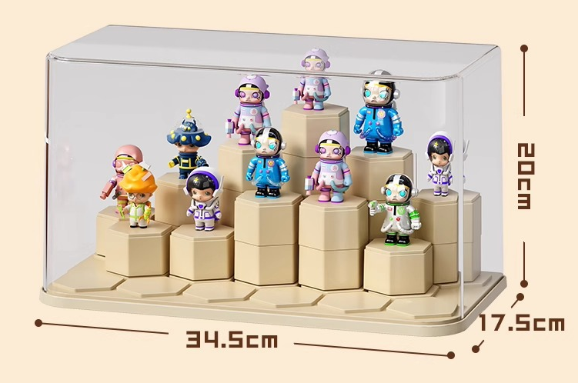 | 908 | 大号 | PET+PS | 奶油色+透明 | 34.5*17.5*20 | 35*18*21.5 | 911 | 1110 | 独立纸盒 | 1 | 35*18*21.5 | 1.11 | 24 | 4
集装箱盲盒 | 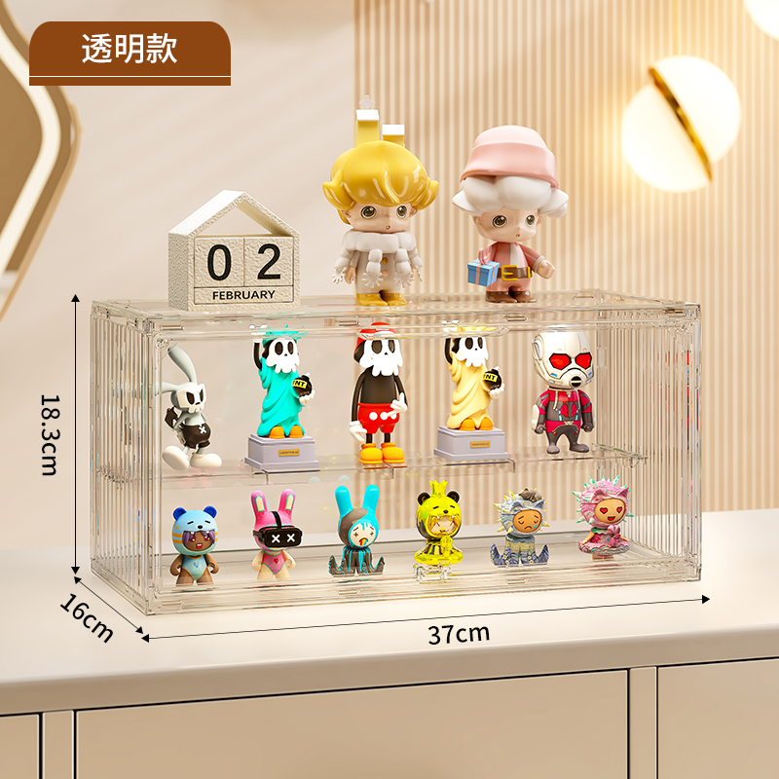 | 777 | 一个装 | PET | 全透明、白色 | 37*16*18.3 | 39.3*3.7*20 | 800 | 950 | 独立纸盒 | 1 | 39.3*3.7*20 | 0.95 | 15.5 | 3.5
积木款盲盒 | 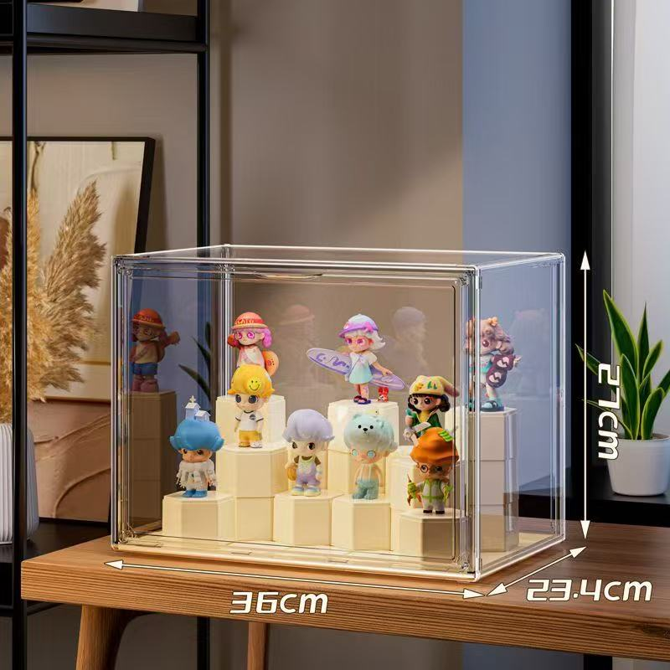 | B01 | 大号积木款 | PET+PP | 透明 | 36*23*27 | 29.5*4*39 | 1140 | 1300 | 独立纸盒 | 1 | / | 1.6 | 27.3 | 3.5
积木款盲盒 | 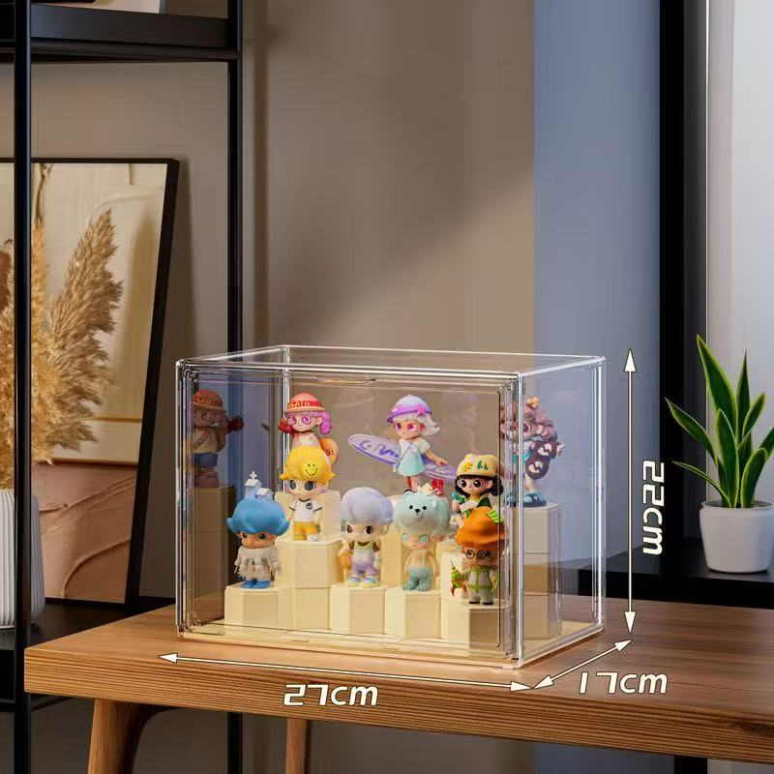 | B05 | 小号积木款 | PET+PP | 透明 | 27*17*22 | 24.7*3.5*30 | 700 | 900 | 独立纸盒 | 1 | / | 1.2 | 20.7 | 3
积木款集装箱盲盒 | 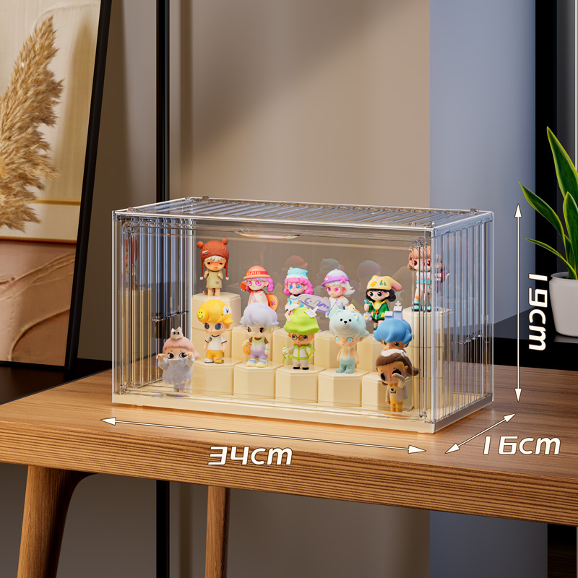 | B09 | 集装箱积木款 | PET+PP | 透明 | 34*17*19 | 38*20*4 | 780 | 980 | 独立纸盒 | 1 | / | 1.28 | 22.9 | 3.5
30*25*18cm带2个隔板 | 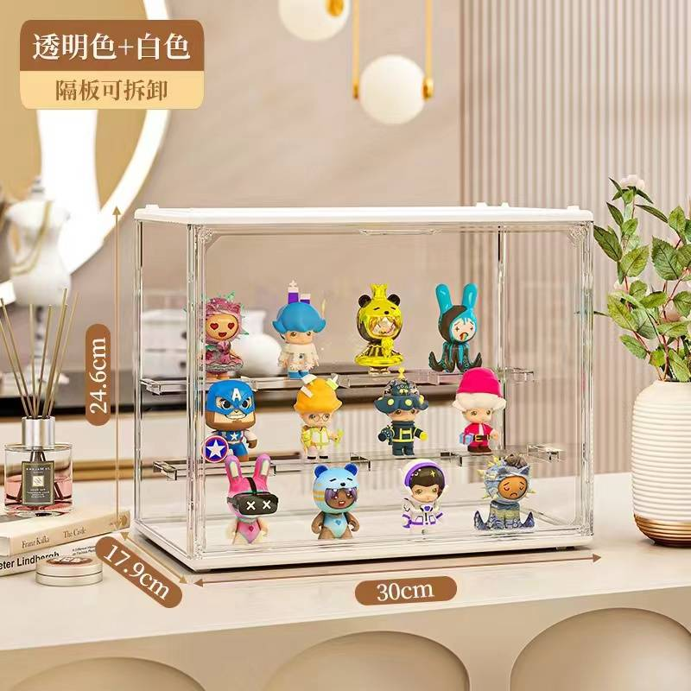 | 717 | 大号 | PET | 透明色+白色 /全透明 | 30*18*24 | 31*24.5*3.5 | 860 | 960 | 独立纸盒 | 1 | 24.3*3.5*31 | 1.26 | 15 | 5
27*22*18带2个隔板 | 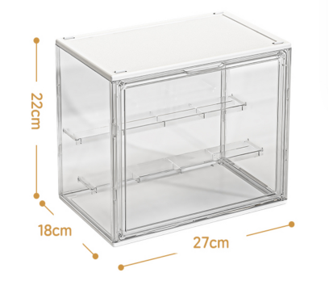 | 898 | 独立包装 | PET | 白色、透明 | 27*22*18 | 24.7*3.5*30 | 700 | 800 | 独立纸盒 | 1 | 24.7*3.5*30 | 0.8 | 14.5 | 3.5
27*22*18无隔板 | 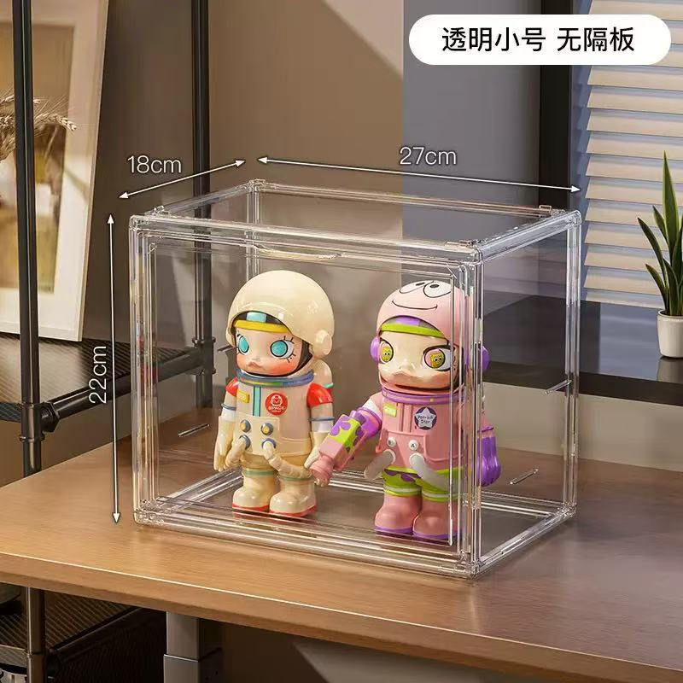 | 898A | 独立包装 | PET | 白色、透明 | 27*22*18 | 24.7*3.5*30 | 700 | 800 | 独立纸盒 | 1 | 24.7*3.5*30 | 0.8 | 14 | 3.5
LABUBU展示盒 | 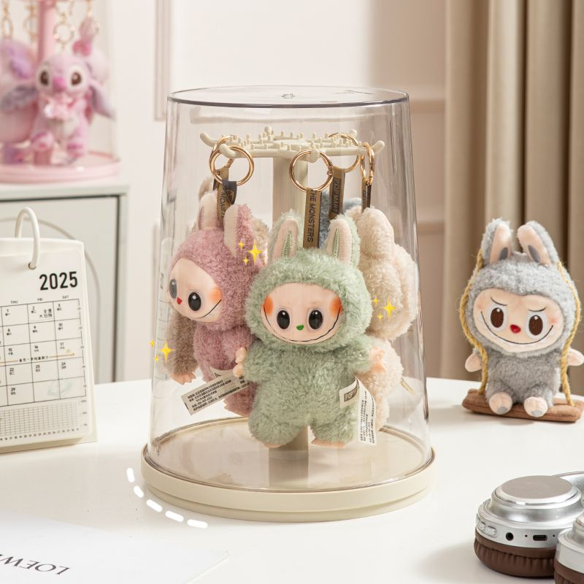 | 8108 | 独立包装纸 | PET+ABS | 奶油白/蓝色/粉色 | 18*29*22 | 23*23*30 | 750 | 1050 | 独立纸盒 | 1 | 46*30*69 | 1.05 | 20 | 5
上墙置物架 | 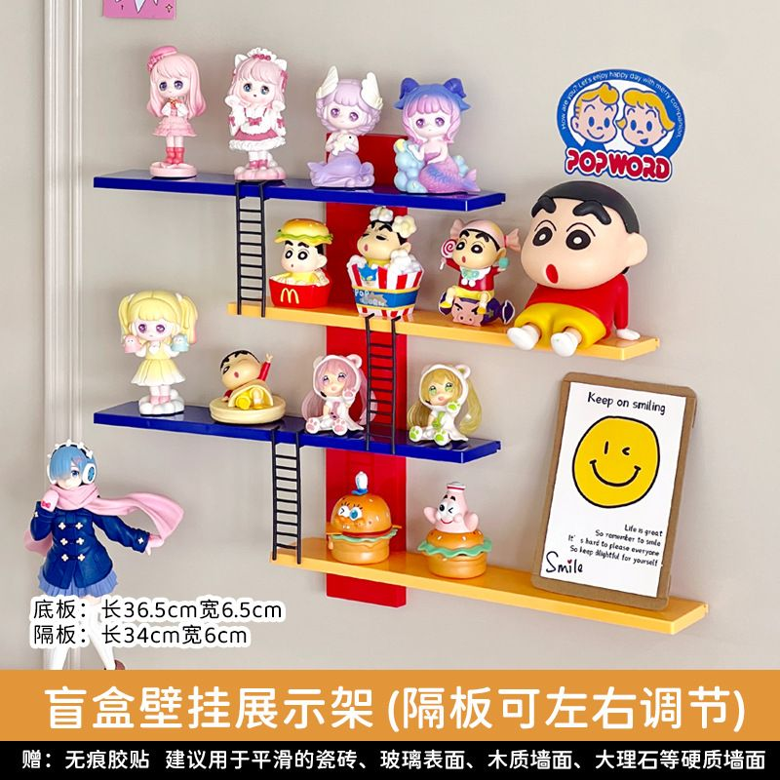 | B010 | 上墙盲盒架 | PET+PP | 彩色/白色 | 33*36*6 | 7*5*37 | 450 | 580 | 独立纸盒 | 1 | 7*5*37 | 0.88 | 12.5 | 3
36*27*22cm包包收纳盒 | 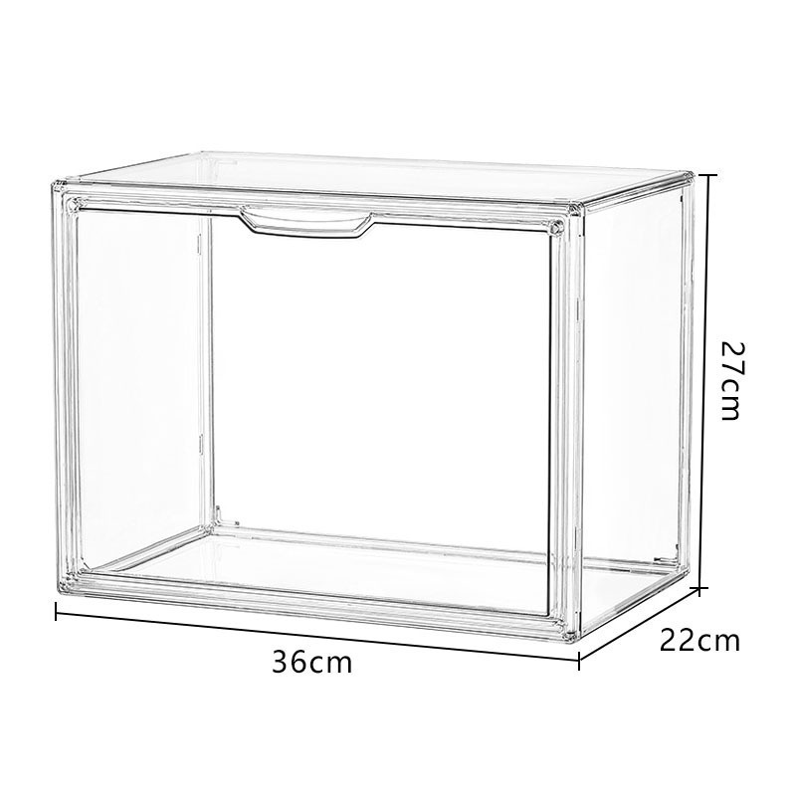 | 868 | 1个装 | PET | 透明 | 36*27*22.5 | 42*28*5 | 1320 | 1620 | 独立纸盒 | 1 | 42*28*5 | 1.62 | 19 | 5
40*30*25收纳盒 | 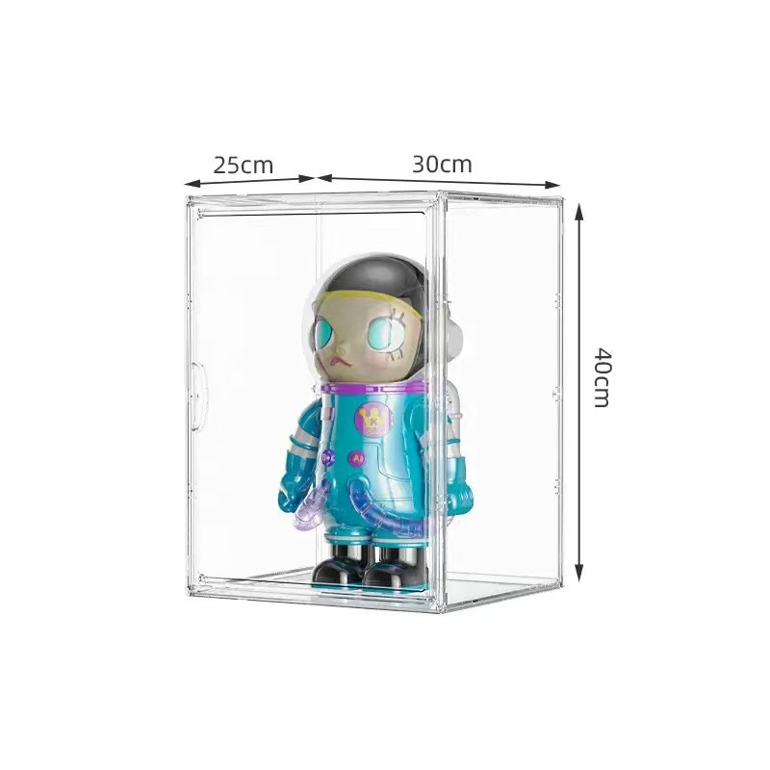 | B07 | 独立包装 | PET | 透明无隔板 | 30*25*40 | 32.5*3.3*43 | 1300 | 1480 | 独立纸盒 | 1 | 32.5*3.3*43 | 1.48 | 22 | 4
 | 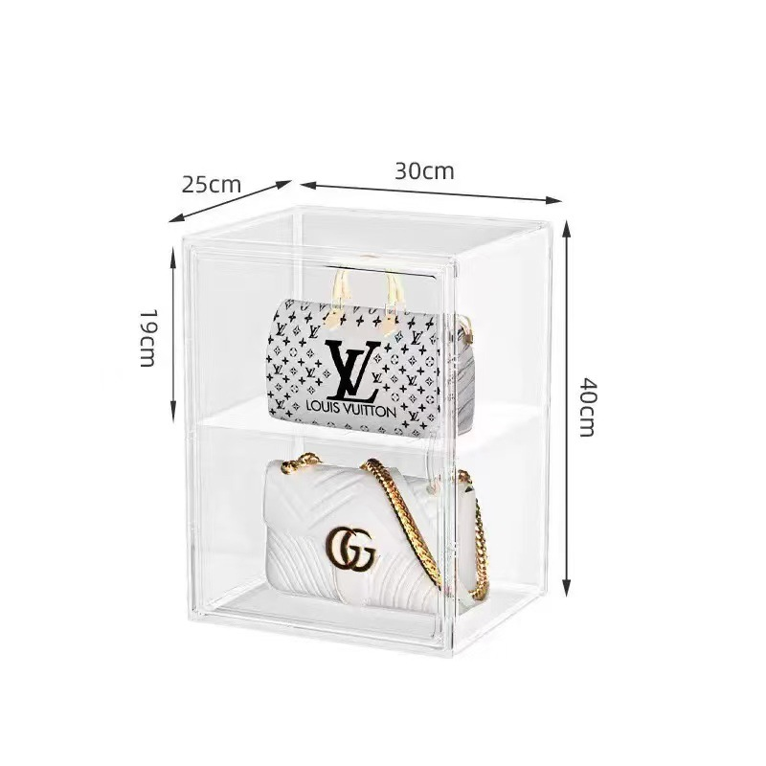 | B07-1 | 独立包装 | PET | 透明带1个隔板 | 40*30*25 | 32.5*3.3*43 | 1450 | 1300 | 独立纸盒 | 1 | 32.5*3.3*43 | 1.6 | 25 | 3.5
 | 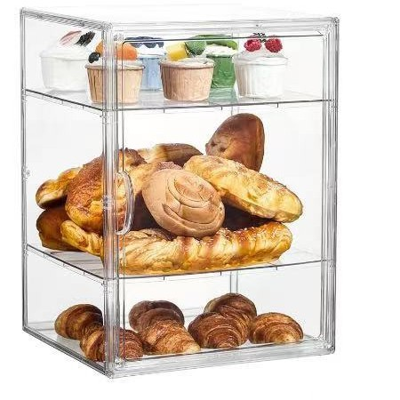 | B07-2 | 独立包装 | PET | 透明带2个隔板 | 40*30*25 | 32.5*3.3*43 | 1450 | 1300 | 独立纸盒 | 1 | 32.5*3.3*43 | 1.6 | 28 | 3.5
 | 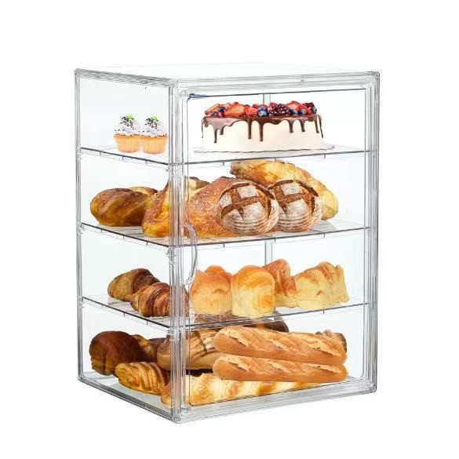 | B07-3 | 独立包装 | PET | 透明带2个隔板 | 40*30*25 | 32.5*3.3*43 | 1450 | 1300 | 独立纸盒 | 1 | 32.5*3.3*43 | 1.6 | 31 | 3.5
33*33*45cm头盔盒 | 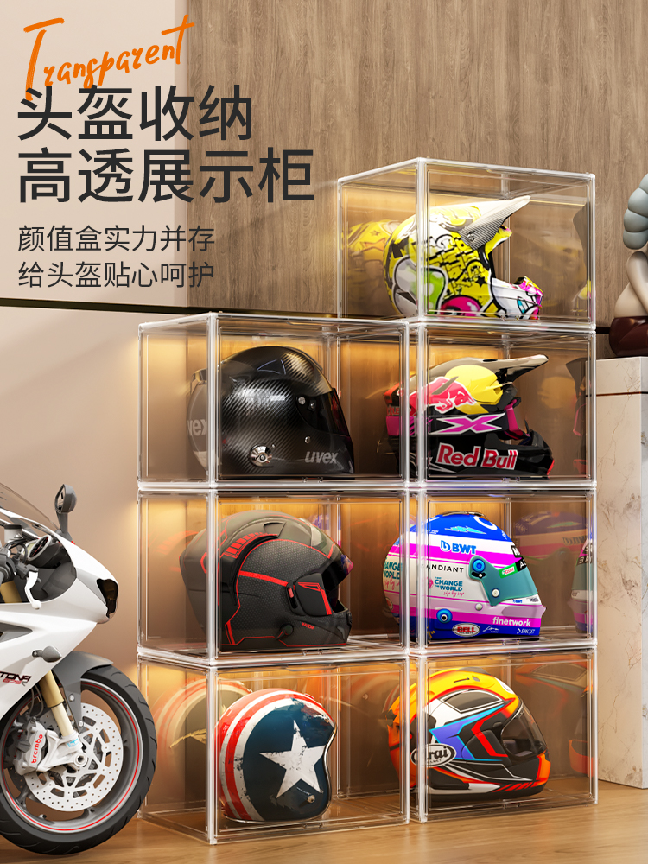 |  | 透明独立包装 | PET | 透明 | 33*33*45 | 48.2*7*36.5 | 1950 | 2300 | 独立纸盒 | 1 |  |  | 36 | 5
 |  |  | 头盔盒隔板 | PET | 透明 |  |  | 250 |  | 独立纸盒 | 1 |  |  | 7 | 5
50*37*30巨大号透明展示盒（无格） | 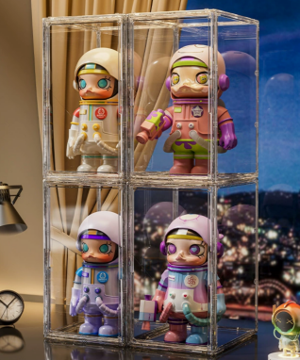 | 575 |  | PET | 透明 | 50*29.5*37 | 外箱尺寸：56*45*42cm 每个独立包装尺寸：40*7*57 | 2980 | 3080 | 独立纸盒 | 1 | 外箱尺寸：56*45*42cm 每个独立包装尺寸：40*7*57 | 3.38 | 47 | 10
60*35*30labubu收纳盒 | 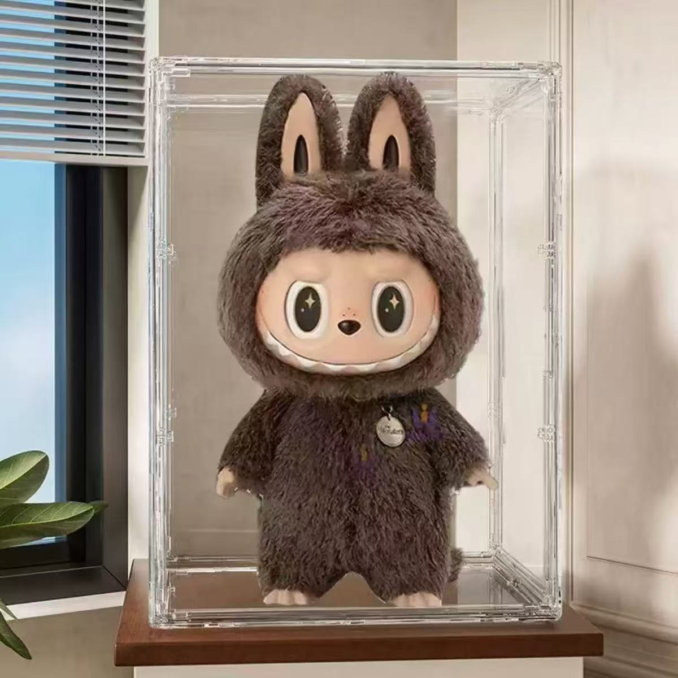 | B012 | 一个装 | PET | 透明 | 35*30*60 | 37*4*63 | 2600 | 2900 | 独立纸盒 | 1 | 37*4*63 | 3.2 | 57 | 10
23*27*13无隔板 | 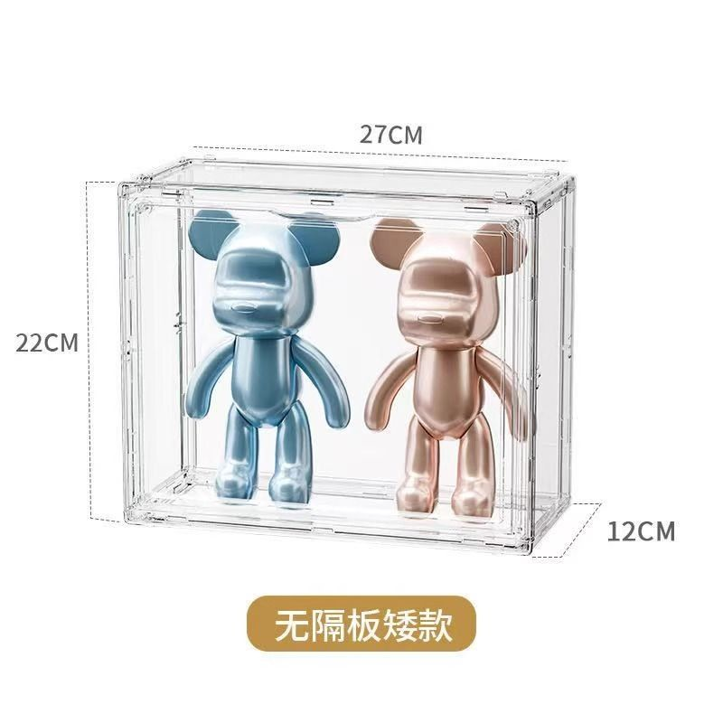 | B06 | 无隔板 | PET | 透明/奶油白 | 27*12*23 | 28*23*3.5 | 550 | 650 | 独立纸盒 | 1 | 44*25*29.5 | 0.95 | 13 | 3
23*27*13带隔板 | 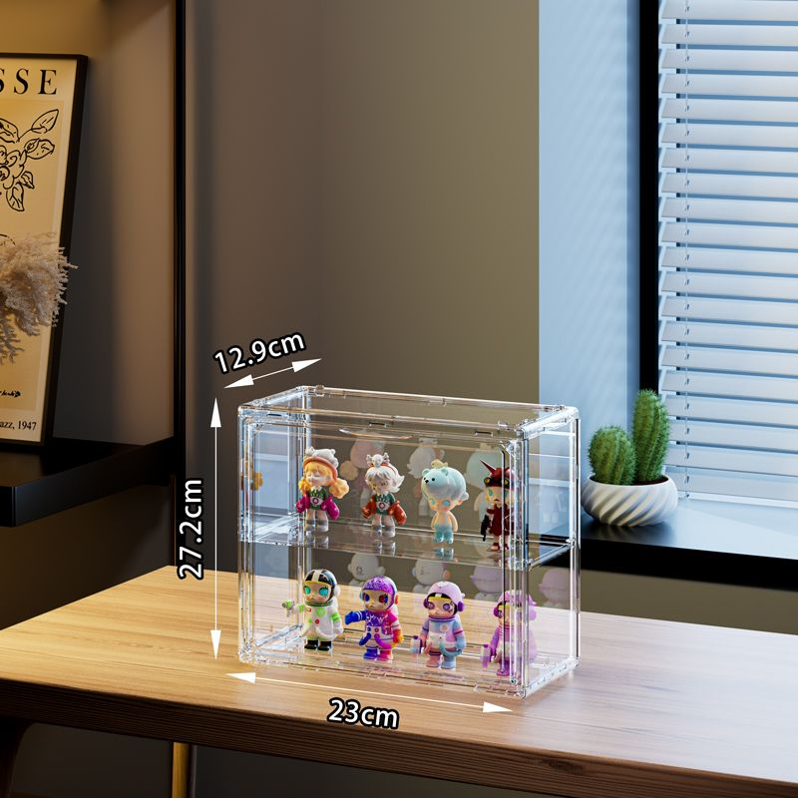 | B06-1 | 带隔板 | PET | 透明/奶油白 | 27*12*23 | 28*23*3.5 | 600 | 700 | 独立纸盒 | 1 | 44*25*29.5 | 1 | 13.6 | 3
36*27*14 | 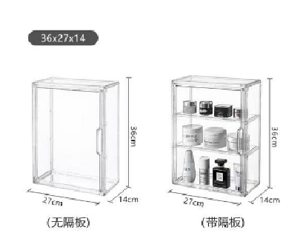 | 767 | 独立包装 | PET | 透明 | 36*27*14 | 29.5*3.4*39 | 900 | 1060 | 独立纸盒 | 1 | 29.5*3.4*39 | 1.06 | 17.5 | 4
 | 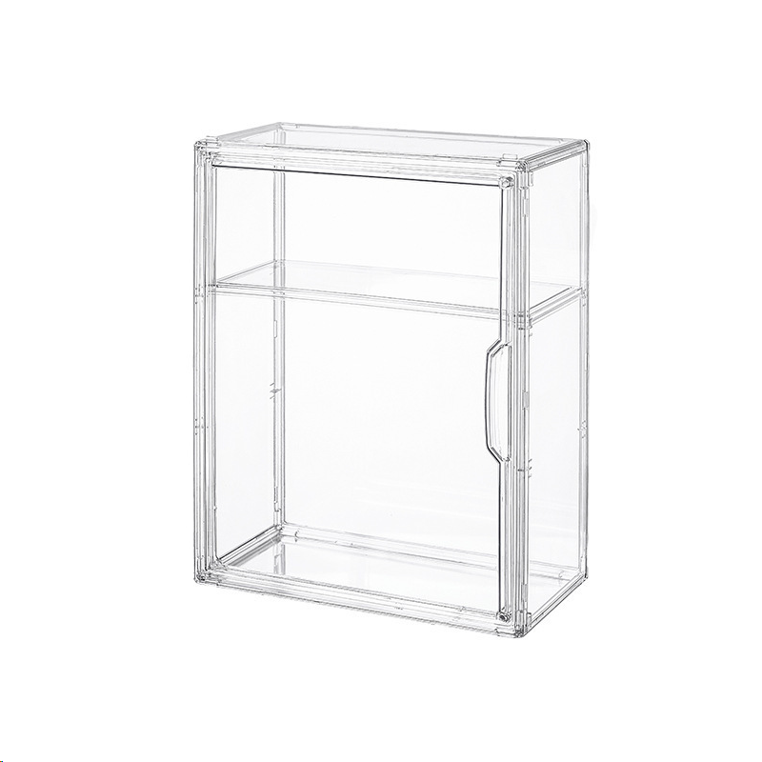 | 767-1 | 一层隔板 | PET | 透明 | 36*27*14 | 无 | 9000 | 9600 | 独立纸盒 | 1 | 39*28*28.5 | 9.6 | 18 | 4
 | 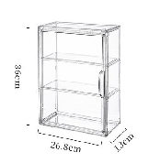 | 767-2 | 两层隔板 | PET | 透明 | 36*27*14 | 无 | 9000 | 9600 | 独立纸盒 | 1 | 39*28*28.5 | 9.6 | 18.5 | 4
36*27*17 手办盒 | 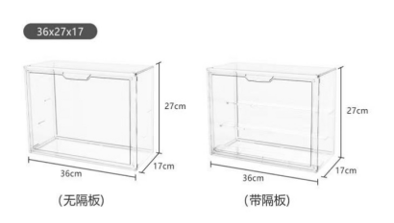 | 889 | 一个装 | PET | 透明带隔板 | 36*27*17 | 29.5*3.5*39 | 920 | 1080 | 独立纸盒 | 1 | 29.5*3.5*39 | 1.08 | 18 | 3.5
30*30*8壁挂小号 | 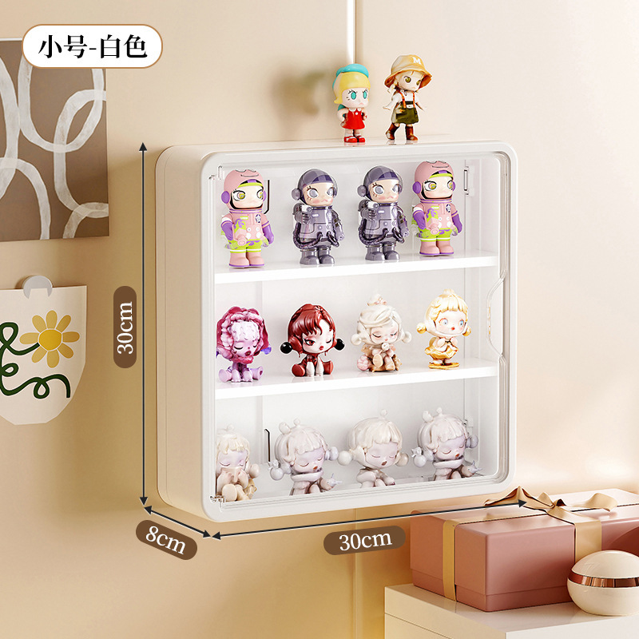 | 9006 | 小号 | PET+PP+HIPS | 白色/黄色/紫色 | 30*30*8 | 30.6*3*31 | 520 | 550 | 独立纸盒 | 1 | 30.6*3*31 | 0.55 | 14 | 3
30*40*10壁挂大号 | 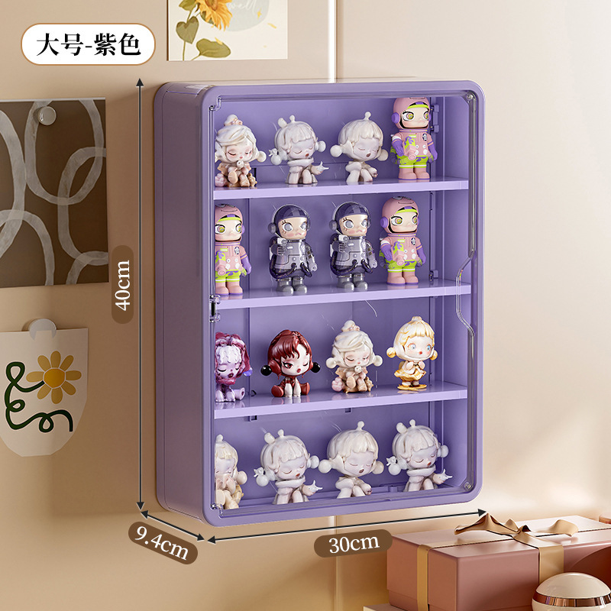 |  | 大号 | PET+PP+HIPS | 白色/黄色/紫色 | 30*40*9.5 | 30.6*3*41 | 700 | 750 | 独立纸盒 | 1 | 30.6*3*41 | 0.75 | 17 | 3
旋转手办盒 | 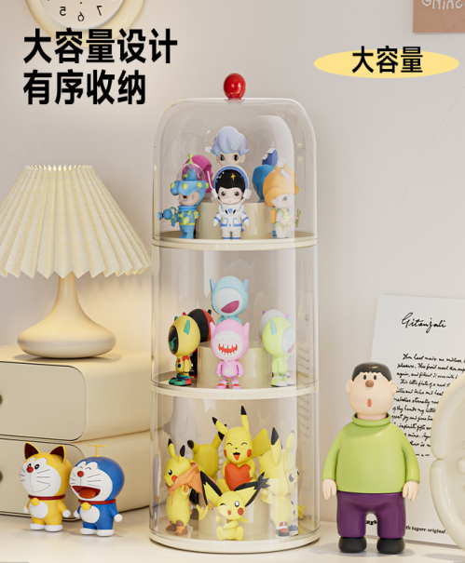 |  | 一层 | PP+PET | 白色/紫色 | 22*22*18.5 | 22.5*22.5*16.5 | 350 | 600 | 独立纸盒 | 1 | 22.5*22.5*16.5 | 0.6 | 9.5 | 3.5
旋转手办盒 |  |  | 二层 | PP+PET |  | 22*22*34 | 22.5*22.5*17.5 | 620 | 870 | 独立纸盒 | 1 | 22.5*22.5*17.5 | 0.87 | 14 | 3.5
旋转手办盒 |  |  | 三层 | PP+PET |  | 22*22*49.5 | 22.5*22.5*18.5 | 900 | 1150 | 独立纸盒 | 1 | 22.5*22.5*18.5 | 1.15 | 18 | 4
积木手办盒 | 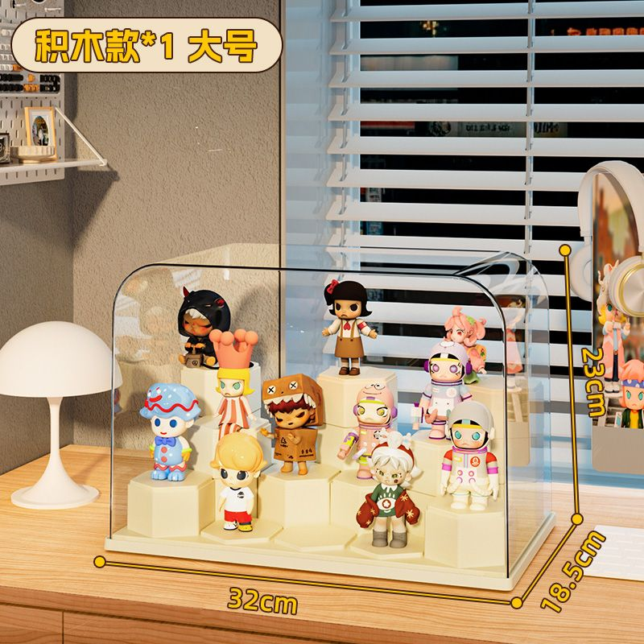 |  | 大号 | PET +ABS | 奶油白 | 32*18.5*22cm | 32*18.5*22cm | 1300 | 1400 | 独立纸盒 | 1 | 32*18.5*22cm | 1.4 | 22 | 4
积木手办盒 | 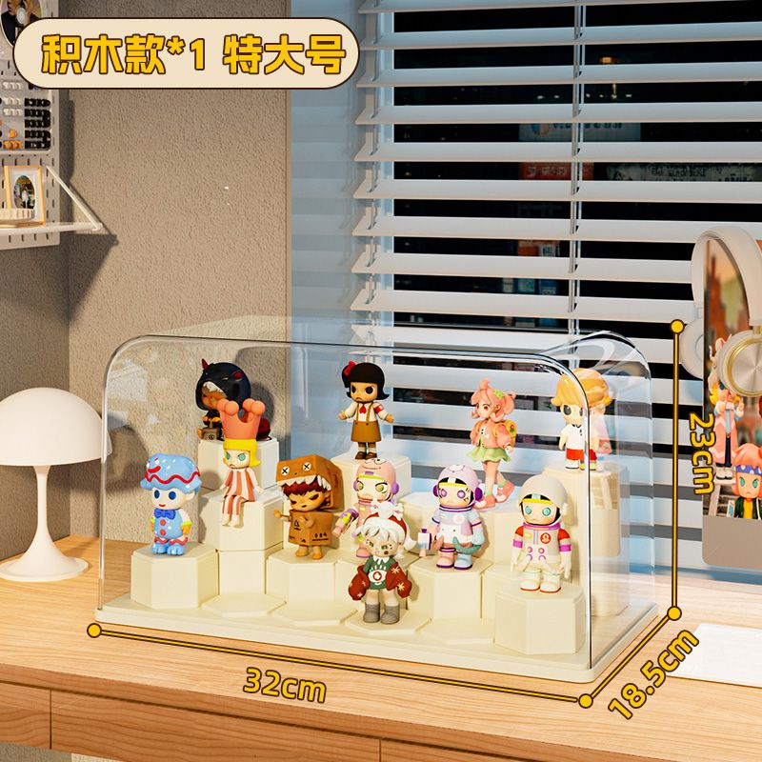 |  | 特大号 | PET +ABS | 奶油白 | 39.5*20*20 | 39.5*20*20 | 1450 | 1550 | 独立纸盒 | 1 | 39.5*20*20 | 1.55 | 24 | 4

